상품제안서
전면 풀컬러 휴대용 방수매트 경량 돗자리(대) | 상품코드: F25819

 |  |  |  |  |  |  | 02-412-0044 | www.easy1.co.kr
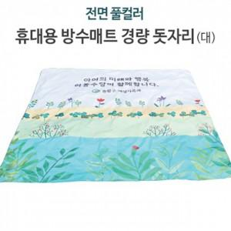

【상세/제작정보】 | 매트 사이즈 150*150cm, 50*200cm (*가격 별도문의) 기본수량 미만 인쇄시 비용 추가. 스티커 제작및 부착 비용 별도 문의. 파우치 주문 제작 1440원.

【인쇄/포장옵션】 | 스티커 / OPP(비닐)

【공급단가】 | 수량 | 100~ | 300~ | 500~ | 1,000~ | 3,000~
*VAT별도 | 단가 | 20,370원 | 20,040원 | 19,560원 | 19,070원 | 18,740원

【상품 URL】 | https://dev.easy1.co.kr:443/src/goods_detail.php?gdno=25819

